攻撃
攻撃について
・攻撃を当てることでコンボが加算される

攻撃内容一覧
・攻撃

攻撃詳細
攻撃

・基本的に連打で攻撃が出来る

ダメージ計算
・攻撃
・1ダメージ

スコア計算
コンボ | スコア計算 | コンボボーナス | ボーナススコア | スコアWave中 |  | ボスダメージ | ダメージスコア
1コンボ以上 | 1000スコア | 10,20,30,40,… | 5000スコア | 全コンボ共通 | 10000スコア | 1ダメージ | 5000スコア
50コンボ以上 | 5000スコア | 50,150,250,… | 10000スコア |  |  | 10ダメージ毎 | 10000スコア
100コンボ以上 | 10000スコア | 100,200,300,… | 100000スコア |  |  | 撃破 | 1000000スコア

・コンボは基本的に攻撃が当たった時点で加算される
・コンボボーナスは高い方が優先される(50コンボ達成した時は50コンボのボーナスが優先され、10コンボのボーナスはされない)

・スコアWave中はコンボ数関係なく、10000スコア追加

・ボスWaveはコンボ数関係なく、ボスに合わせたスコア加算になる

※このスコアは仮です 実際に遊んでみて難易度を見ながら調整します

攻撃カーソル


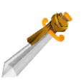

・主人公が飛んで行く方向、攻撃方向が分かるように線を出す
・ステージ内ではマウスカーソルは消して、クロスヘアのみにする
・ロックオンなどはなく、ただ線が出るだけ

ボス
ボスのすること
・ボスWaveに行くと出現する
・倒すとステージクリアになる

ボスの攻撃内容
・左移動
・右移動
・パンチ
・遠距離攻撃(ミサイル的な)

ボスの攻撃詳細
・左右移動

ボス
ボス
ボス
ボス
ボス

・一定時間経過すると移動する
・左右どちらかに移動する
・移動後、今まで通り攻撃を開始する
・3レーンを移動するイメージ(端から端には行かない)

・パンチ

ボス
ボス

・パンチは攻撃を当てると上に飛べる
・パンチは出てる間なら何回でも殴れる
・パンチはボスダメージ扱い

・遠距離攻撃(ミサイル的な)

ボス
ボス

・パンチの止まらない版
・竹と同じように1発で消える
・ミサイルはボスダメージ扱いにならない
・(ミサイルではなく、ボスの体を使う攻撃案になった場合はボスダメージにするかも？)

ボスのステータス
・ボス１
・体力 ： 200

※何回か遊んで再調整

ボスの詳細
・他の敵と違い主人公に攻撃する
・主人公はその攻撃に対して、攻撃でき、コンボを繋げれる仕組み
・ダメージを受ける訳ではない

・遠距離攻撃も主人公が攻撃出来る

Wave
Wave詳細
・Waveによって出て来る敵が異なる
・Waveはコンボ数や、倒した敵の数、時間で切り替わる
・特殊Wave(コンボWave&スコアWave)中はゲーム全体の制限時間が一旦止まる
・特殊Waveは10秒で終了する

Wave一覧
・通常Wave
・竹が出て来る
・特に特殊なルールはなく、ただコンボを重ねるだけ

・ボスWave
・ボスが出て来る
・ボスWaveに入った後は、別のWaveにはならない
・ボスWaveはボスを倒すことで終了する

・コンボWave
・ルール的にコンボがしやすくなるWave
・敵が通常Waveより多めに登場する
・このWave中は地面に着地してもコンボが途切れない
・このWave中は敵が画面内で登場する(画面外からではなく)

・スコアWave
・手に入るスコアの数が変わる
・コンボを重ねなくてもスコアが伸びるようになる

Wave切り替えタイミング
・通常Wave
・最初から
・特殊なWaveが終わった時に入る

・ボスWave
・一定時間経った時に入る
・とりあえず5分
・ボスWaveでボスを倒したらゲーム終了になる(ボスWaveに入る時間+ボスの戦闘時間＝ゲーム終了までにまでにかかる時間)

・コンボWave
・通常Wave中に攻撃が合計10回ヒットする度に入る(もうちょっと多くても良いかな？やりながら調整で)
・現在のコンボ数やMaxコンボの影響を受けない
・特殊Waveに入ってもリセットしない(特殊Waveに入る直前に9コンボまで溜まっていた場合、通常Waveに戻って1コンボ目を当てたタイミングでコンボWaveに入る)
・ボスWaveかスコアWaveに入っている間は入らない

・スコアWave
・通常Waveに入ってから、コンボが10以上をキープかつ、スコアが100000分(仮)溜まったら入る
・現在のスコアの影響は受けない
・通常Waveに入り直す度にカウントはリセットされる
・ボスWaveかコンボWaveに入っている間は入らない

※特殊なWaveは通常Waveからしか入らない
・スコアWave中にコンボカウントが10になってもコンボWaveには入らない

※コンボWaveとスコアWaveが同時に起きた場合、コンボWaveを優先する

Waveの切り替わり例

コンボWave

通常Wave
ボスWave

スコアWave
時間経過で入る
ボスWaveからはもう戻らない

シーン
シーン一覧
・タイトル
・ステージ
・リザルト
・エンディング
・ランキング

シーン移動
タイトル
ステージ
リザルト
エンディング
ランキング

入れないかも？

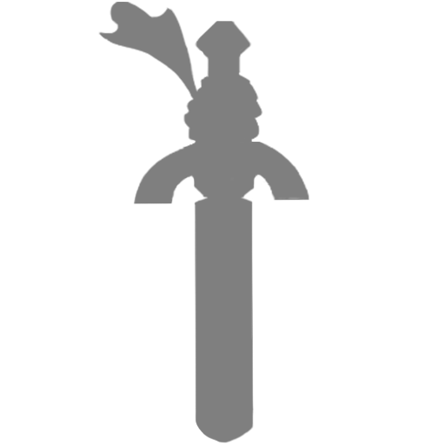
スタート
・タイトルからゲームを始める的なボタンで、直接ステージシーンに移動
・ボスを撃破次第、クリアシーン(Panel)を表示

シーンごとの画面詳細
※基本的にポップな感じなので、文字はひらがなやカタカナで、英語は使わない

・タイトル | ・ボタンの枠
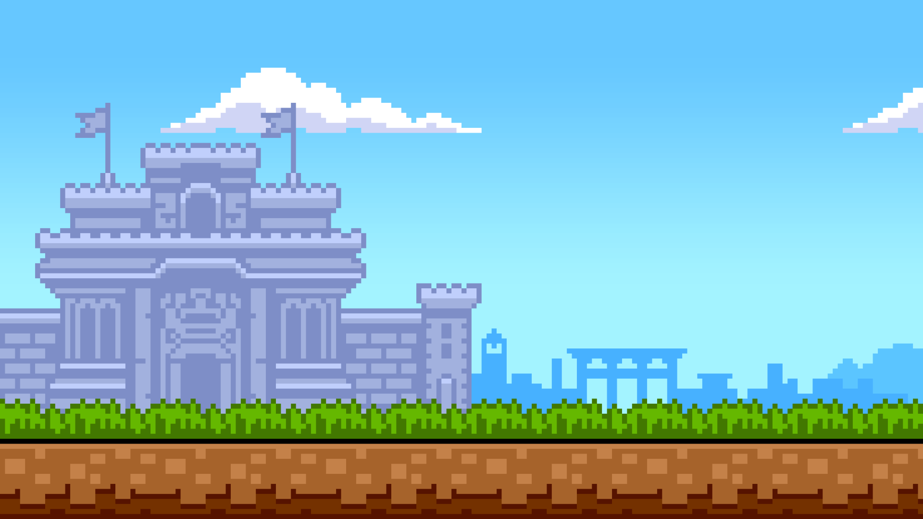

スタート
タイトル

スタート

ランキング

・ステージ
確実に見にくいので、後々調整
タイム
05:00
スコア
100000
20
コンボ

カーソルでクリックすると
メニューが開かれる

メニュー

スコア
100000
・リザルト(シーン移動はせずにPanelでもOK)
スコア:100000
リザルト
ダン数:500
タイトル
リトライ
タイム:10:00
スラッシュゴッド
ノーマルタイム
最大コンボ
100
20
コンボ

・エンディング
クリア

プランナー シバツジ

プログラマー シバツジ
シバツジ

いつも通り上に流す

ランキング
・ランキング

1位 1000000 点
2位 500000 点
3位 250000 点
4位 100000 点

もっと沢山表示して良い

・メニュー
メニュー
タイム
05:00
スコア
100000

20
コンボ

リトライ

タイトル

メニュー
モドル

画面の移動方法詳細
・タイトル/ステージ開始前

・タイトルかステージ開始前に使用
・主人公を大きく見せて、プレイヤーに主人公の存在を見せる

・タイトルの場合
・主人公を見せて画面を引き、タイトルを出す
・画面がアップな間に主人公を動かして、剣に入り込ませる

・ステージ開始前の場合
・オペスラのカウントダウン的な扱いで剣を見せる
・画面外からステージ内に歩いて来る流れにしても良い
・歩きながら竹を切る映像や、切る動きを入れて、今から何をするのかを一旦見せる など

・ステージ


・上に行けるようにする
・高さに合わせて背景を切り替える(縦の長さは遊びながら調整)
・仮作成は背景のサイズに合わせて切り替えで(1080pixel分登ったら切り替わる)
・一番上(夜の一番最後)にボスがいる

・上に登ると地面が消える
・(上に登る程敵の量も増やす？)

・落ちてしまった場合、コンボが切れる(死ぬことはない)
・ただ、時間制限があるので、ボスに間に合わなくなる可能性はある(ネプリーグのイングリッシュブレインタワー)

グラフ
全部最大の時がスラッシュゴッド
スラッシュゴッドのリザルト↓
 |  | ダン数 |  | スコア |  | タイム
 | 最小 | 0ダン |  | 0剣力 |  | 残り:0秒(タイムオーバー)
 | 最大 | 150～199ダン |  | 2,000,000～2,499,999剣力 |  | 残り:50～119秒
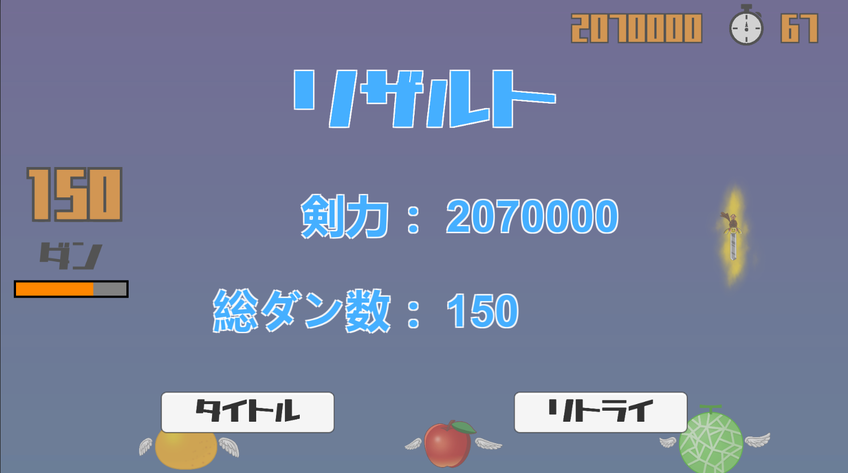
 | オーバー | 200ダン～ |  | 2,500,000剣力～ |  | 残り:120秒～

 | 詳細
 | ダン数 |  | スコア |  | タイム
 | 0～150(199)で長さを調整 150～199までは最大で同じ 200以上を出した場合はオーバー オーバーは長さは固定で、グラフから はみ出すだけ(例:200と220は同じ長さ) |  | ダン数と仕様はほぼ同じ |  | ダン数やスコアと仕様はほぼ同じ 残り:0秒 = プレイ時間:180秒 残り:50～119秒 = プレイ時間:130～61秒 残り:120秒 = プレイ時間:60秒以下 タイムのみ減って行く方式

称号一覧
・スラッシュゴッド
・全て最大の時

・最弱の剣
・敗北の剣
・全て最小の時

・連撃の剣
・オフェンスマスター
・アタックゴッド
・アタックキング
・ダン数がオーバーの時

・得点王の剣
・トップスコアラー
・スコアゴッド
・スコアがオーバーの時

・最速の剣
・音速の剣
・ファーステストソード
・タイムがオーバーの時

・限界突破した剣
・リミットブレイカー
・暇な剣
・オーバーが2つ以上の時

皆の案
【なにもかもダメダメな剣】
・なまくら

【めっちゃ攻撃する剣】
・ダーインスレイヴ

【めっちゃ高いスコアを出す剣】
・†漆黒ノ魔剣・デス・デュランダル†

【めっちゃ動きが速い剣】
・天叢雲剣

【複数の能力に長けている剣】
・エクスカリバー

敵の出現方法
敵の出現方法
・通常Wave

・特定の配置を交互に出す
・比較的感覚的に攻撃出来る距離に置く(詰みを極力無くす)
・画面外から出現し、同じ場所には、倒され次第再度出現する
・特殊Waveに入ると一旦その場で消える
・通常Waveに戻った時に再度その場に出現する

・コンボWave/スコアWave

・通常Waveよりも敵の数を増やして、敵と敵の距離を短くする
・画面外からの出現ではなく、画像の場所に直で出現する
・特殊Waveが終わると同時に全敵が消える

・ボスWave

ボス
ボス
ボス

・一番上まで登りきると出現する
・救済措置で竹を数本配置(その場出現)
・基本的に配置は変わらない

